grade_public
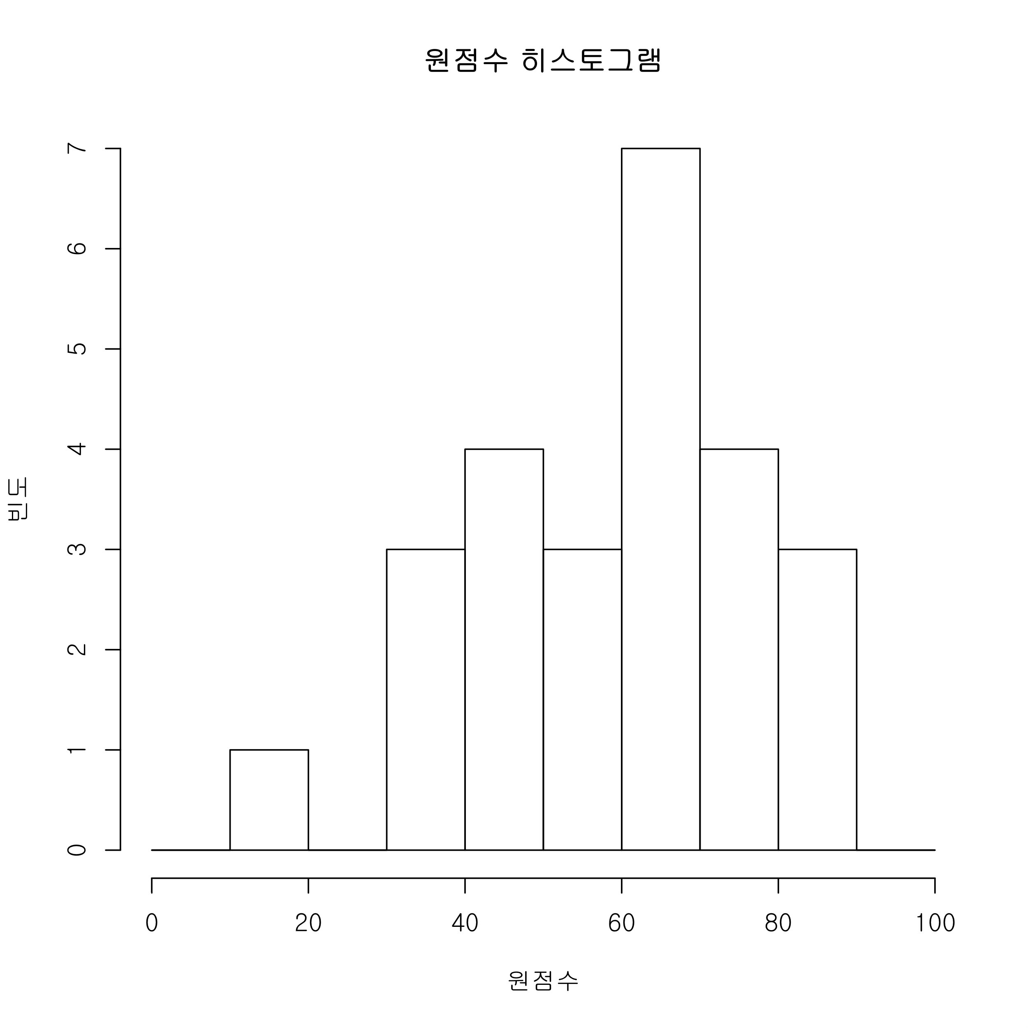
학번 | 총점 | 표준점수 | 1 | 2 | 3 | 4 | 5 | 6 | 7 | 8 | 9 | 10 | 11 | 12 | 13
2 | 66 | 74.2 | 0 | 4 | 3 | 4 | 3 | 0 | 0 | 4 | 14 | 18 | 16 | 0 | 0
24 | 87 | 100 | 4 | 0 | 3 | 4 | 3 | 4 | 4 | 0 | 14 | 16 | 20 | 10 | 5
6 | 65 | 72.9 | 0 | 4 | 3 | 4 | 3 | 4 | 0 | 4 | 11 | 16 | 16 | 0 | 0
8 | 75 | 86.3 | 4 | 4 | 3 | 0 | 3 | 4 | 4 | 0 | 15 | 18 | 20 | 0 | 0
22 | 50 | 54.6 | 4 | 0 | 3 | 0 | 3 | 0 | 0 | 4 | 14 | 18 | 4 | 0 | 0
20 | 33 | 34.9 | 0 | 4 | 0 | 0 | 3 | 4 | 0 | 0 | 12 | 6 | 4 | 0 | 0
11 | 84 | 98.6 | 4 | 4 | 3 | 4 | 3 | 4 | 4 | 4 | 15 | 18 | 16 | 0 | 5
21 | 68 | 76.8 | 0 | 4 | 3 | 4 | 3 | 0 | 0 | 4 | 14 | 18 | 18 | 0 | 0
25 | NA | NA | NA | NA | NA | NA | NA | NA | NA | NA | NA | NA | NA | NA | NA
18 | 67 | 75.5 | 4 | 4 | 3 | 4 | 3 | 4 | 0 | 4 | 15 | 12 | 14 | 0 | 0
17 | 44 | 48.3 | 0 | 0 | 0 | 4 | 3 | 0 | 0 | 0 | 14 | 16 | 2 | 0 | 5
3 | 0 | 0 | 0 | 0 | 0 | 0 | 0 | 0 | 0 | 0 | 0 | 0 | 0 | 0 | 0
10 | 52 | 56.7 | 4 | 4 | 3 | 4 | 3 | 0 | 0 | 4 | 14 | 8 | 8 | 0 | 0
7 | 37 | 41 | 0 | 0 | 3 | 0 | 3 | 0 | 0 | 0 | 12 | 6 | 8 | 0 | 5
12 | 67 | 75.5 | 0 | 4 | 3 | 4 | 0 | 4 | 0 | 4 | 14 | 18 | 16 | 0 | 0
14 | 72 | 82.2 | 0 | 0 | 3 | 0 | 3 | 4 | 0 | 4 | 15 | 18 | 20 | 0 | 5
9 | 17 | 14 | 0 | 0 | 0 | 0 | 3 | 4 | 0 | 0 | 10 | 0 | 0 | 0 | 0
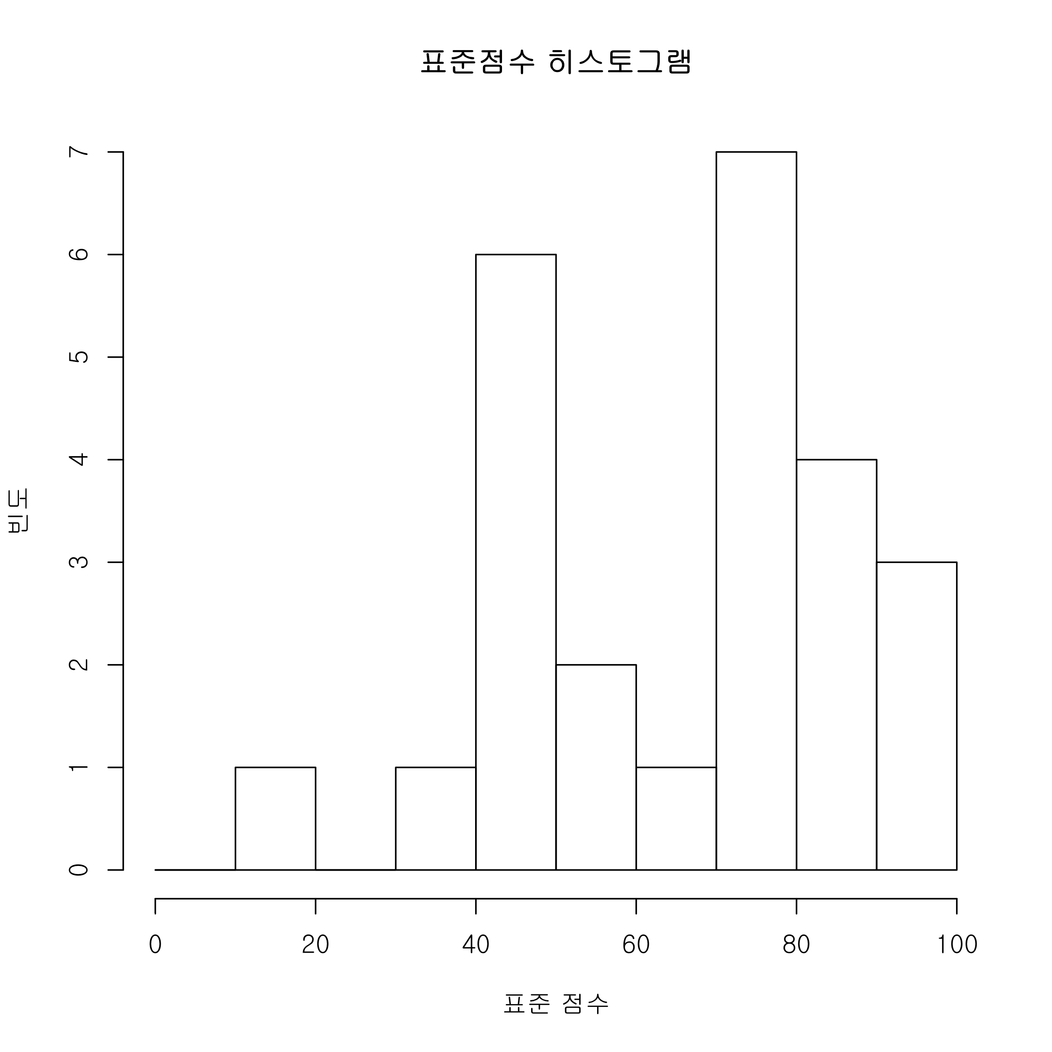
27 | 67 | 75.5 | 4 | 4 | 3 | 4 | 3 | 4 | 4 | 4 | 15 | 16 | 6 | 0 | 0
4 | 75 | 86.3 | 4 | 4 | 3 | 4 | 3 | 4 | 0 | 4 | 13 | 18 | 18 | 0 | 0
5 | 56 | 61.1 | 0 | 4 | 3 | 4 | 0 | 4 | 0 | 4 | 15 | 8 | 14 | 0 | 0
13 | 39 | 43.1 | 4 | 0 | 0 | 0 | 0 | 4 | 4 | 4 | 13 | 10 | 0 | 0 | 0
1 | 64 | 71.6 | 4 | 4 | 3 | 4 | 0 | 4 | 0 | 4 | 11 | 18 | 12 | 0 | 0
23 | 40 | 44.2 | 0 | 0 | 3 | 4 | 3 | 4 | 0 | 0 | 14 | 10 | 2 | 0 | 0
16 | 45 | 49.4 | 4 | 4 | 0 | 4 | 0 | 0 | 0 | 4 | 13 | 16 | 0 | 0 | 0
15 | 40 | 44.2 | 0 | 0 | 3 | 4 | 3 | 0 | 0 | 0 | 2 | 16 | 12 | 0 | 0
19 | 72 | 82.2 | 4 | 4 | 3 | 4 | 3 | 4 | 0 | 4 | 14 | 8 | 20 | 0 | 4
26 | 83 | 97.3 | 4 | 0 | 3 | 4 | 3 | 4 | 4 | 4 | 15 | 20 | 20 | 2 | 0

정답율(미응시 제외)(%) |  |  | 52 | 60 | 80 | 72 | 80 | 68 | 24 | 68 | 87.5 | 69.2 | 57.2 | 4.8 | 23.2
평균 | 58.6
중간 | 65
최소 | 17
최대 | 87
4분위값 | 17 | 44 | 65 | 72 | 87
표준편차 | 17.7
등급 | D | C | B | A | S
문제 등급별 총점 | 27 | 18 | 24 | 16 | 15
등급 기준 원점수 | 24.3 | 36 | 55.2 | 70.4 | 85

